학술대회 소개
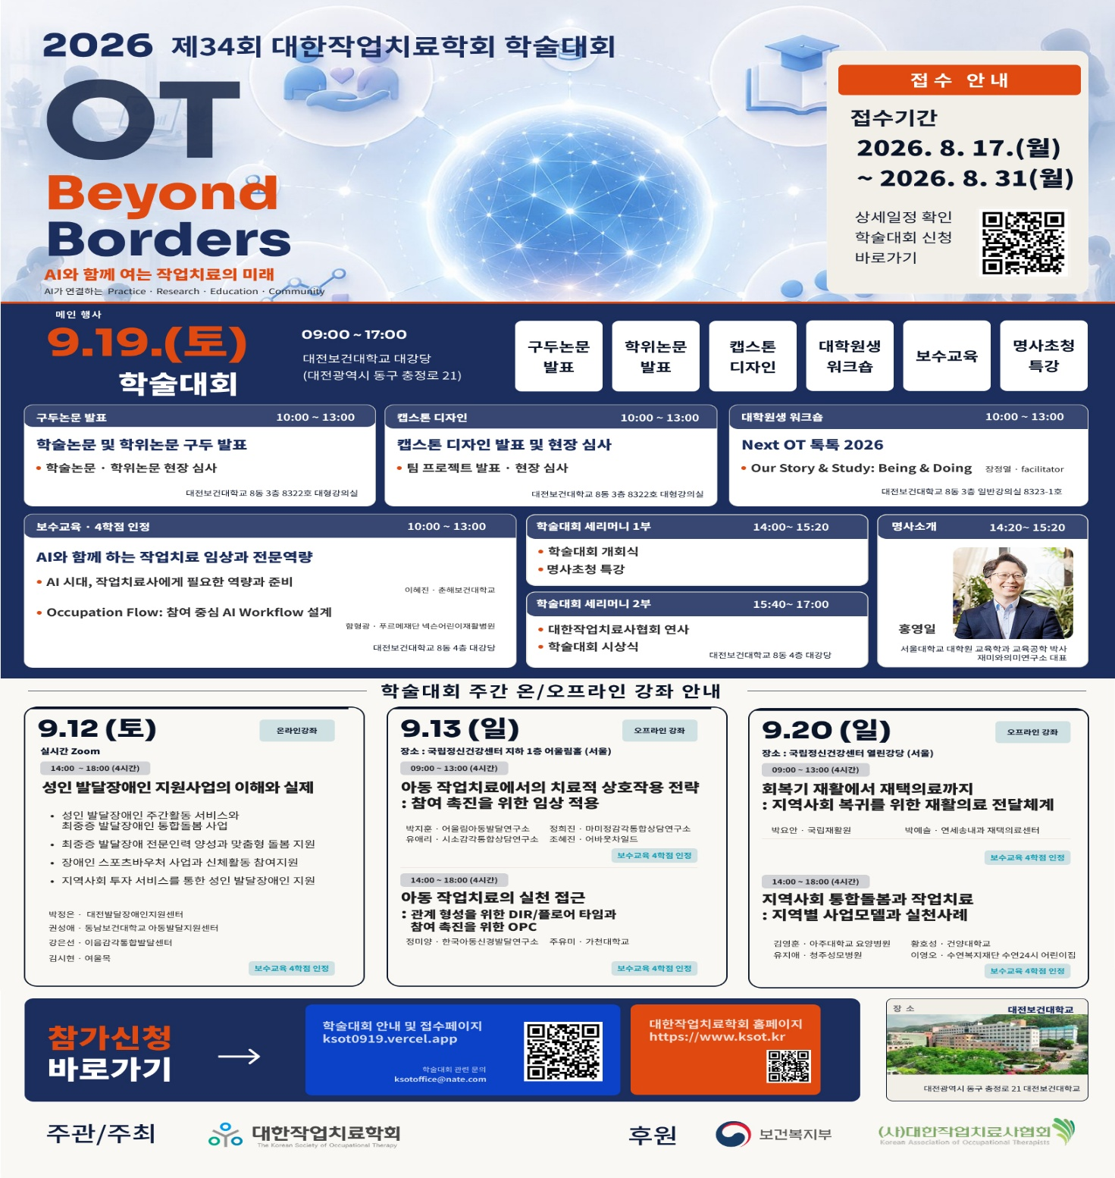
2026 제34회 대한작업치료학회 학술대회 소개
시간 | 내용 | 장소
10:00-13:00 | 캡스톤디자인, 학술논문 및 학위논문 구두발표 | 대전보건대학교 8동 3층 8322호 대형강의실
10:00-17:00 | 포스터 관람 | 대전보건대학교 8동 4층 대강당 일대
10:00-17:00 | 부스 체험 | 대전보건대학교 8동 4층 대강당 일대
14:00-17:00 | 세리머니 1, 2부 | 대전보건대학교 8동 4층 대강당
14:20-15:20 | 명사초청특강 'AI와 돌봄' | 대전보건대학교 8동 4층 대강당

